N
 |  | Lemas | UF | ubicación | clasificación | gramatical | estilístico | frecuencia | diatópico | transición semántica | pragmática | diatécnica | DEFINICIÓN | Ejemplo
1. |  | Nación.- | De Nación.-
2. | 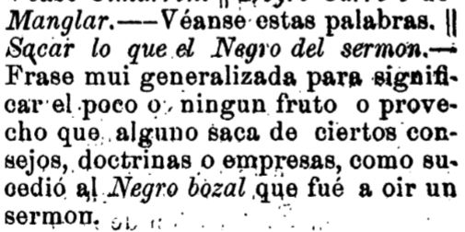 | Negro, gra.- | ǁ Sacar lo que el Negro del sermon.— | Mi., sublema |  | Frase | mui generalizada |  |  |  |  |  | Frase mui generalizada para significar el poco o ningun fruto o provecho que alguno saca de ciertos consejos, doctrinas o empresas, como sucedió al Negro bozal que fué a oir un sermon.
3. | 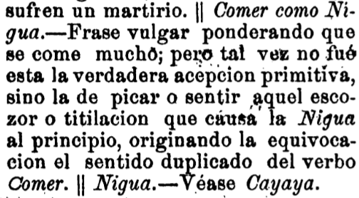 | Nigua.- | ǁ Comer como Nigua.— | Mi., sublema |  | Frase | vulgar |  |  |  |  |  | ponderando que se come mucho; pero tal vez no fue esta la verdadera acepcion primitiva, sino la de picar o sentir aquel escozor o titilacion que causa la Nigua al principio, originando la equivocacion el sentido duplicado del verbo Comer.
4. | 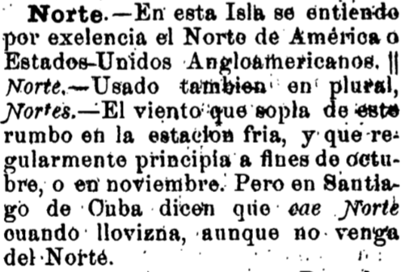 | Norte.- | cae Norte | Mi., definición |  |  |  |  | En Santiago de Cuba |  |  |  | dicen cuando llovizna, aunque no venga del Norte.

